2高可用架构
1. 架构图
本文采用kubeadm方式搭建高可用k8s集群，k8s集群的高可用实际是k8s各核心组件的高可用，这里使用集群模式(针对apiserver来讲)，架构如下：
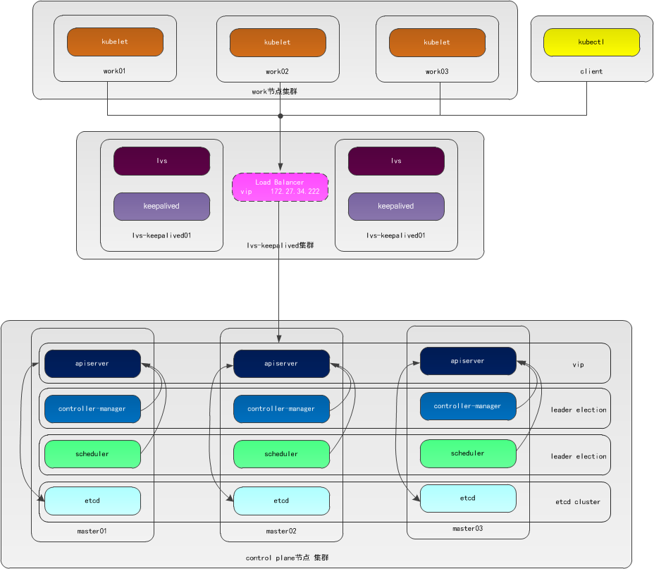
2. 集群模式高可用架构说明
核心组件 | 高可用模式 | 高可用实现方式
apiserver | 集群 | lvs+keepalived
controller-manager | 主备 | leader election
scheduler | 主备 | leader election
etcd | 集群 | kubeadm
apiserver 通过lvs-keepalived实现高可用，vip将请求分发至各个control plane节点的apiserver组件；
controller-manager k8s内部通过选举方式产生领导者(由–leader-elect 选型控制，默认为true)，同一时刻集群内只有一个controller-manager组件运行；
scheduler k8s内部通过选举方式产生领导者(由–leader-elect 选型控制，默认为true)，同一时刻集群内只有一个scheduler组件运行；
etcd 通过运行kubeadm方式自动创建集群来实现高可用，部署的节点数为奇数，3节点方式最多容忍一台机器宕机。

4k8s集群安装准备工作
control plane和work节点都执行本部分操作，以master01为例记录搭建过程。
1. 配置主机名
1.1 修改主机名
[root@centos7 ~]# hostnamectl set-hostname master01
[root@centos7 ~]# more /etc/hostname
master01
退出重新登陆即可显示新设置的主机名master01，各服务器修改为对应的主机名。
1.2 修改hosts文件
[root@master01 ~]# cat >> /etc/hosts << EOF
172.27.34.35 master01
172.27.34.36 master02
172.27.34.37 master03
172.27.34.161 work01
172.27.34.162 work02
172.27.34.163 work03
EOF
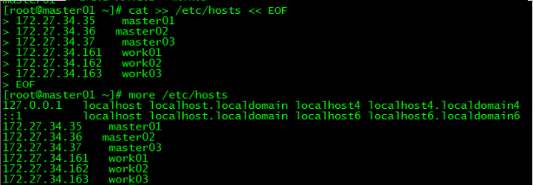
2. 验证mac地址uuid
[root@master01 ~]# cat /sys/class/net/ens160/address
[root@master01 ~]# cat /sys/class/dmi/id/product_uuid

保证各节点mac和uuid唯一
3. 禁用swap
3.1 临时禁用
[root@master01 ~]# swapoff -a
3.2 永久禁用
若需要重启后也生效，在禁用swap后还需修改配置文件/etc/fstab，注释swap
[root@master01 ~]# sed -i.bak '/swap/s/^/#/' /etc/fstab
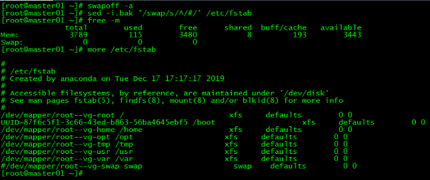
4. 内核参数修改
本文的k8s网络使用flannel，该网络需要设置内核参数bridge-nf-call-iptables=1，修改这个参数需要系统有br_netfilter模块。
4.1 br_netfilter模块加载
查看br_netfilter模块：
[root@master01 ~]# lsmod |grep br_netfilter
如果系统没有br_netfilter模块则执行下面的新增命令，如有则忽略。
临时新增br_netfilter模块:
[root@master01 ~]# modprobe br_netfilter
该方式重启后会失效
永久新增br_netfilter模块：
[root@master01 ~]# cat > /etc/rc.sysinit << EOF
#!/bin/bash
for file in /etc/sysconfig/modules/*.modules ; do
[ -x $file ] && $file
done
EOF
[root@master01 ~]# cat > /etc/sysconfig/modules/br_netfilter.modules << EOF
modprobe br_netfilter
EOF
[root@master01 ~]# chmod 755 /etc/sysconfig/modules/br_netfilter.modules

4.2 内核参数临时修改
[root@master01 ~]# sysctl net.bridge.bridge-nf-call-iptables=1
net.bridge.bridge-nf-call-iptables = 1
[root@master01 ~]# sysctl net.bridge.bridge-nf-call-ip6tables=1
net.bridge.bridge-nf-call-ip6tables = 1
4.3 内核参数永久修改
[root@master01 ~]# cat <<EOF > /etc/sysctl.d/k8s.conf
net.bridge.bridge-nf-call-ip6tables = 1
net.bridge.bridge-nf-call-iptables = 1
EOF
[root@master01 ~]# sysctl -p /etc/sysctl.d/k8s.conf
net.bridge.bridge-nf-call-ip6tables = 1
net.bridge.bridge-nf-call-iptables = 1

5. 设置kubernetes源
5.1 新增kubernetes源
[root@master01 ~]# cat <<EOF > /etc/yum.repos.d/kubernetes.repo
[kubernetes]
name=Kubernetes
baseurl=https://mirrors.aliyun.com/kubernetes/yum/repos/kubernetes-el7-x86_64/
enabled=1
gpgcheck=1
repo_gpgcheck=1
gpgkey=https://mirrors.aliyun.com/kubernetes/yum/doc/yum-key.gpg https://mirrors.aliyun.com/kubernetes/yum/doc/rpm-package-key.gpg
EOF
[] 中括号中的是repository id，唯一，用来标识不同仓库
name 仓库名称，自定义
baseurl 仓库地址
enable 是否启用该仓库，默认为1表示启用
gpgcheck 是否验证从该仓库获得程序包的合法性，1为验证
repo_gpgcheck 是否验证元数据的合法性 元数据就是程序包列表，1为验证
gpgkey=URL 数字签名的公钥文件所在位置，如果gpgcheck值为1，此处就需要指定gpgkey文件的位置，如果gpgcheck值为0就不需要此项了
5.2 更新缓存
[root@master01 ~]# yum clean all
[root@master01 ~]# yum -y makecache
6. 免密登录
配置master01到master02、master03免密登录，本步骤只在master01上执行。
6.1 创建秘钥
[root@master01 ~]# ssh-keygen -t rsa
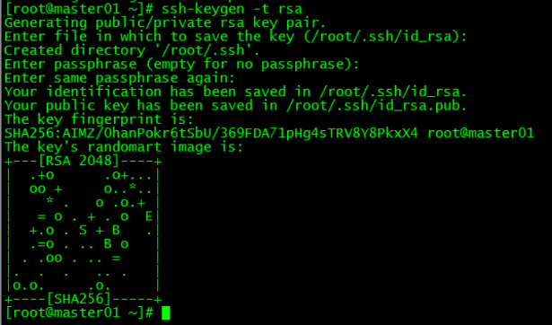
6.2 将秘钥同步至master02/master03
[root@master01 ~]# ssh-copy-id -i /root/.ssh/id_rsa.pub root@172.27.34.35
[root@master01 ~]# ssh-copy-id -i /root/.ssh/id_rsa.pub root@172.27.34.36

6.3 免密登陆测试
[root@master01 ~]# ssh 172.27.34.36
[root@master01 ~]# ssh master03
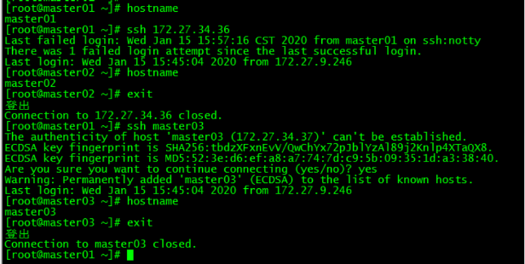
master01可以直接登录master02和master03，不需要输入密码。
7. 服务器重启
重启各control plane和work节点。

